本資料の説明
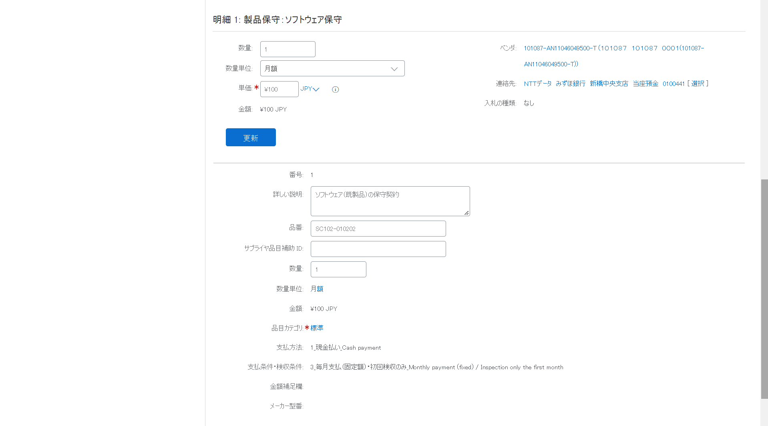
■本資料の目的
 | 本資料は、コラボレーションをサプライヤがAriba上で受領した際に閲覧・編集できる項目をまとめた資料です。
 | コラボレーションの具体的な実施方法に関しては、Ariba利用手引書_見積編をご確認ください。
 | ※単価契約案件はコラボレーション実施不可のため、個別契約案件に関しての資料となります。

■シート「一覧」の説明
 | シート「一覧」上にある項目は、コラボレーション時にサプライヤが閲覧可能な項目です。
 | 条件付きで閲覧可能な項目に関してはO列で判断でき、P列に条件が記載されています。
 | 編集可能な項目に関してはQ列でご判断ください。

■各項目の表示箇所
 | 表示箇所は「ヘッダ」と「明細」の二か所で、シート「一覧」上のB列で判別できます。

 | ※ヘッダ（例：製品保守）
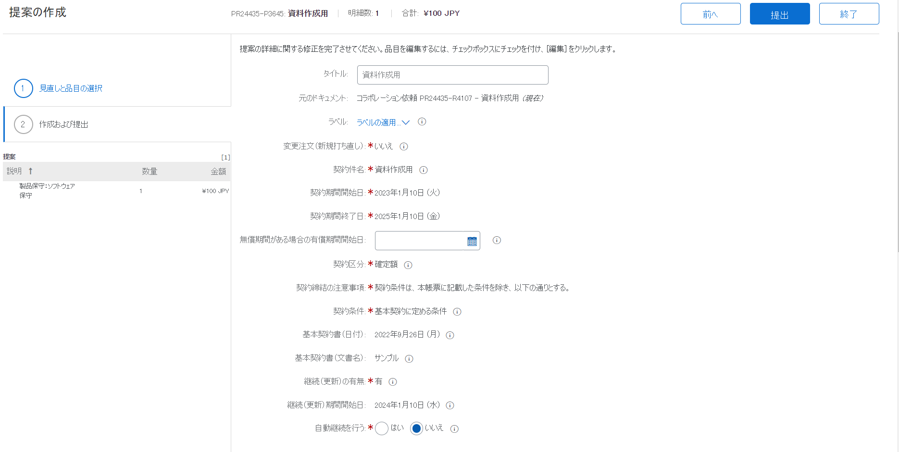

 | ※明細（例：製品保守）

